QA
Rótulos de Linha | Soma de TotalAlterações
43871 | 15
43886 | 4
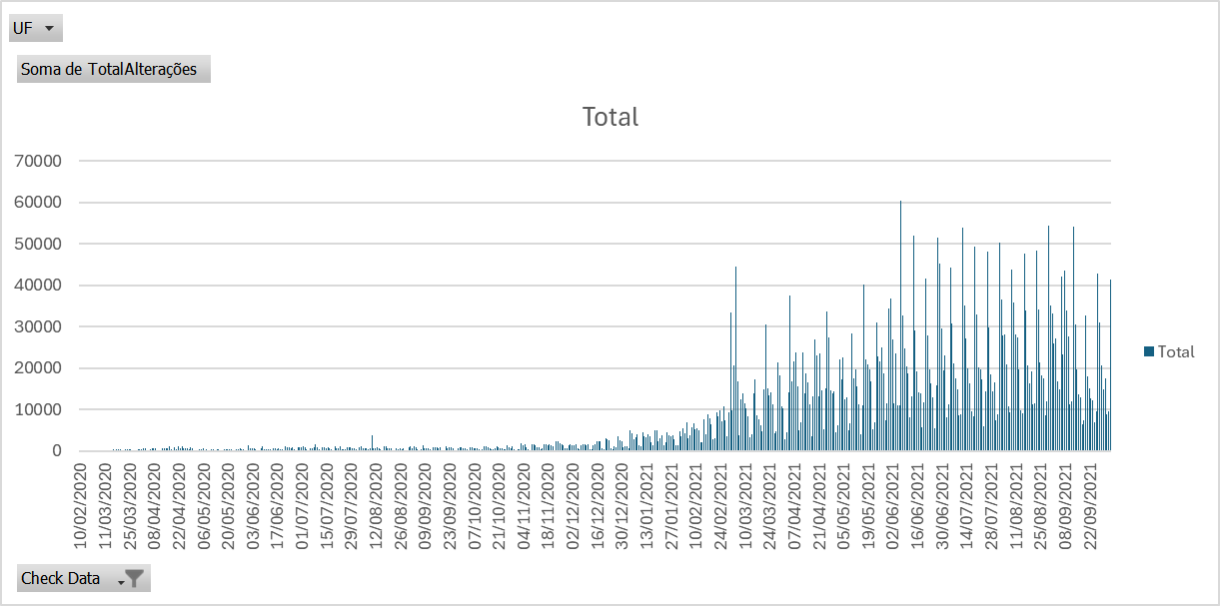
43887 | 15
43889 | 14
43890 | 14
43891 | 81
43892 | 8
43893 | 10
43894 | 52
43895 | 25
43896 | 17
43898 | 25
43899 | 147
43900 | 39
43901 | 52
43902 | 41
43903 | 119
43904 | 54
43905 | 25
43906 | 313
43907 | 248
43908 | 251
43909 | 306
43910 | 319
43911 | 71
43912 | 182
43913 | 447
43914 | 411
43915 | 253
43916 | 354
43917 | 218
43918 | 93
43919 | 133
43920 | 387
43921 | 347
43922 | 369
43923 | 628
43924 | 493
43925 | 139
43926 | 136
43927 | 401
43928 | 504
43929 | 721
43930 | 526
43931 | 158
43932 | 182
43933 | 65
43934 | 493
43935 | 630
43936 | 702
43937 | 705
43938 | 973
43939 | 325
43940 | 181
43941 | 735
43942 | 334
43943 | 1014
43944 | 633
43945 | 1053
43946 | 568
43947 | 516
43948 | 591
43949 | 446
43950 | 740
43951 | 696
43952 | 115
43953 | 201
43954 | 201
43955 | 451
43956 | 413
43957 | 564
43958 | 181
43959 | 300
43960 | 200
43961 | 95
43962 | 367
43963 | 369
43964 | 242
43965 | 478
43966 | 377
43967 | 115
43968 | 127
43969 | 398
43970 | 341
43971 | 289
43972 | 400
43973 | 269
43974 | 81
43975 | 85
43976 | 387
43977 | 303
43978 | 533
43979 | 260
43980 | 450
43981 | 209
43982 | 94
43983 | 1307
43984 | 494
43985 | 680
43986 | 561
43987 | 332
43988 | 139
43989 | 61
43990 | 590
43991 | 1078
43992 | 448
43993 | 345
43994 | 310
43995 | 298
43996 | 208
43997 | 693
43998 | 514
43999 | 396
44000 | 533
44001 | 453
44002 | 412
44003 | 146
44004 | 1189
44005 | 738
44006 | 778
44007 | 710
44008 | 948
44009 | 280
44010 | 209
44011 | 748
44012 | 769
44013 | 838
44014 | 1016
44015 | 937
44016 | 364
44017 | 170
44018 | 504
44019 | 609
44020 | 778
44021 | 1471
44022 | 899
44023 | 254
44024 | 193
44025 | 971
44026 | 785
44027 | 676
44028 | 742
44029 | 662
44030 | 318
44031 | 77
44032 | 1140
44033 | 493
44034 | 711
44035 | 1024
44036 | 483
44037 | 327
44038 | 299
44039 | 811
44040 | 779
44041 | 809
44042 | 540
44043 | 575
44044 | 308
44045 | 209
44046 | 872
44047 | 1131
44048 | 565
44049 | 511
44050 | 635
44051 | 312
44052 | 538
44053 | 3722
44054 | 671
44055 | 545
44056 | 741
44057 | 691
44058 | 487
44059 | 163
44060 | 1015
44061 | 1127
44062 | 658
44063 | 533
44064 | 561
44065 | 135
44066 | 80
44067 | 645
44068 | 485
44069 | 503
44070 | 442
44071 | 710
44072 | 120
44073 | 185
44074 | 933
44075 | 1057
44076 | 672
44077 | 978
44078 | 817
44079 | 483
44080 | 38
44081 | 358
44082 | 1321
44083 | 686
44084 | 624
44085 | 722
44086 | 301
44087 | 47
44088 | 809
44089 | 957
44090 | 882
44091 | 685
44092 | 755
44093 | 76
44094 | 98
44095 | 994
44096 | 616
44097 | 805
44098 | 733
44099 | 634
44100 | 198
44101 | 80
44102 | 692
44103 | 787
44104 | 772
44105 | 665
44106 | 591
44107 | 253
44108 | 197
44109 | 944
44110 | 820
44111 | 660
44112 | 692
44113 | 729
44114 | 315
44115 | 114
44116 | 281
44117 | 1076
44118 | 981
44119 | 820
44120 | 659
44121 | 326
44122 | 257
44123 | 703
44124 | 1165
44125 | 891
44126 | 671
44127 | 682
44128 | 399
44129 | 346
44130 | 1224
44131 | 826
44132 | 633
44133 | 1120
44134 | 368
44135 | 225
44136 | 250
44137 | 366
44138 | 1856
44139 | 1384
44140 | 1480
44141 | 806
44142 | 433
44143 | 131
44144 | 1589
44145 | 1655
44146 | 1364
44147 | 743
44148 | 926
44149 | 404
44150 | 555
44151 | 1543
44152 | 1583
44153 | 1395
44154 | 1499
44155 | 1277
44156 | 992
44157 | 213
44158 | 2270
44159 | 2350
44160 | 1927
44161 | 1679
44162 | 1430
44163 | 611
44164 | 588
44165 | 1393
44166 | 1607
44167 | 1236
44168 | 1409
44169 | 1476
44170 | 519
44171 | 310
44172 | 1411
44173 | 1505
44174 | 1519
44175 | 1387
44176 | 1572
44177 | 371
44178 | 371
44179 | 1266
44180 | 1537
44181 | 2189
44182 | 2344
44183 | 2248
44184 | 582
44185 | 428
44186 | 2927
44187 | 2897
44188 | 2548
44189 | 514
44190 | 478
44191 | 1203
44192 | 869
44193 | 3422
44194 | 2627
44195 | 2219
44196 | 937
44197 | 1016
44198 | 1122
44199 | 692
44200 | 4842
44201 | 4131
44202 | 2830
44203 | 3368
44204 | 3908
44205 | 1352
44206 | 1004
44207 | 4585
44208 | 3534
44209 | 3307
44210 | 3940
44211 | 3471
44212 | 2142
44213 | 1372
44214 | 5060
44215 | 4877
44216 | 2324
44217 | 3087
44218 | 3695
44219 | 1271
44220 | 2057
44221 | 4451
44222 | 3816
44223 | 3410
44224 | 3845
44225 | 2867
44226 | 1350
44227 | 1407
44228 | 4638
44229 | 3590
44230 | 5406
44231 | 4313
44232 | 6778
44233 | 2913
44234 | 3654
44235 | 5702
44236 | 6695
44237 | 5205
44238 | 5449
44239 | 4898
44240 | 2051
44241 | 2024
44242 | 7488
44243 | 3885
44244 | 8889
44245 | 7923
44246 | 6398
44247 | 2868
44248 | 3001
44249 | 9350
44250 | 8383
44251 | 9724
44252 | 7084
44253 | 10833
44254 | 7376
44255 | 3563
44256 | 9352
44257 | 33433
44258 | 9770
44259 | 20582
44260 | 44478
44261 | 16870
44262 | 3726
44263 | 12507
44264 | 13907
44265 | 11492
44266 | 10288
44267 | 8276
44268 | 3143
44269 | 3906
44270 | 13888
44271 | 17219
44272 | 8582
44273 | 7715
44274 | 6036
44275 | 4717
44276 | 14860
44277 | 30456
44278 | 15070
44279 | 13369
44280 | 14006
44281 | 11111
44282 | 4242
44283 | 4680
44284 | 21323
44285 | 18140
44286 | 10762
44287 | 10284
44288 | 2694
44289 | 4510
44290 | 14136
44291 | 37397
44292 | 16732
44293 | 21601
44294 | 23834
44295 | 15593
44296 | 4942
44297 | 6817
44298 | 23783
44299 | 13985
44300 | 18584
44301 | 16484
44302 | 11228
44303 | 3474
44304 | 13043
44305 | 26903
44306 | 22909
44307 | 13180
44308 | 23603
44309 | 14562
44310 | 5132
44311 | 14992
44312 | 33716
44313 | 27421
44314 | 14507
44315 | 13917
44316 | 14262
44317 | 4568
44318 | 6259
44319 | 21958
44320 | 17326
44321 | 22520
44322 | 12446
44323 | 12918
44324 | 4899
44325 | 6735
44326 | 28238
44327 | 17544
44328 | 19578
44329 | 15537
44330 | 11327
44331 | 4097
44332 | 10893
44333 | 40025
44334 | 22096
44335 | 20857
44336 | 19693
44337 | 16775
44338 | 5306
44339 | 6846
44340 | 30921
44341 | 22760
44342 | 21654
44343 | 24881
44344 | 18590
44345 | 7466
44346 | 11400
44347 | 34255
44348 | 36661
44349 | 26759
44350 | 11482
44351 | 23624
44352 | 10886
44353 | 11037
44354 | 60313
44355 | 32617
44356 | 24777
44357 | 20418
44358 | 18643
44359 | 8139
44360 | 13204
44361 | 51884
44362 | 29031
44363 | 19239
44364 | 14026
44365 | 13788
44366 | 5572
44367 | 11777
44368 | 41550
44369 | 27745
44370 | 19711
44371 | 16184
44372 | 12879
44373 | 5416
44374 | 15793
44375 | 51403
44376 | 45160
44377 | 29639
44378 | 19425
44379 | 23037
44380 | 8189
44381 | 11177
44382 | 44165
44383 | 30621
44384 | 21120
44385 | 17521
44386 | 14762
44387 | 8466
44388 | 8892
44389 | 53879
44390 | 35055
44391 | 26999
44392 | 19979
44393 | 16304
44394 | 9545
44395 | 8323
44396 | 49390
44397 | 32797
44398 | 20251
44399 | 19623
44400 | 17241
44401 | 5864
44402 | 14435
44403 | 48039
44404 | 29848
44405 | 18391
44406 | 14282
44407 | 16517
44408 | 7339
44409 | 8879
44410 | 50365
44411 | 36511
44412 | 27918
44413 | 28048
44414 | 20769
44415 | 10810
44416 | 9388
44417 | 43834
44418 | 35885
44419 | 28180
44420 | 27354
44421 | 19769
44422 | 9879
44423 | 9119
44424 | 47655
44425 | 33748
44426 | 20712
44427 | 16259
44428 | 19074
44429 | 11321
44430 | 11346
44431 | 48290
44432 | 34145
44433 | 21296
44434 | 18183
44435 | 17364
44436 | 8523
44437 | 11842
44438 | 54404
44439 | 35087
44440 | 33149
44441 | 25897
44442 | 27222
44443 | 16834
44444 | 14908
44445 | 41978
44446 | 23324
44447 | 43440
44448 | 33845
44449 | 27712
44450 | 11108
44451 | 12008
44452 | 54098
44453 | 30554
44454 | 19679
44455 | 13579
44456 | 12834
44457 | 6447
44458 | 7406
44459 | 32571
44460 | 18061
44461 | 15010
44462 | 12582
44463 | 12138
44464 | 6775
44465 | 9424
44466 | 42733
44467 | 31018
44468 | 20616
44469 | 14897
44470 | 17588
44471 | 8843
44472 | 9610
44473 | 41317
Total Geral | 4784135

QB
Rótulos de Linha | Contagem de TotalAlterações | Rótulos de Linha | Contagem de TotalAlterações
SE | 62162 | PI | 213
NE | 13955 | RO | 245
S | 11238 | RR | 260
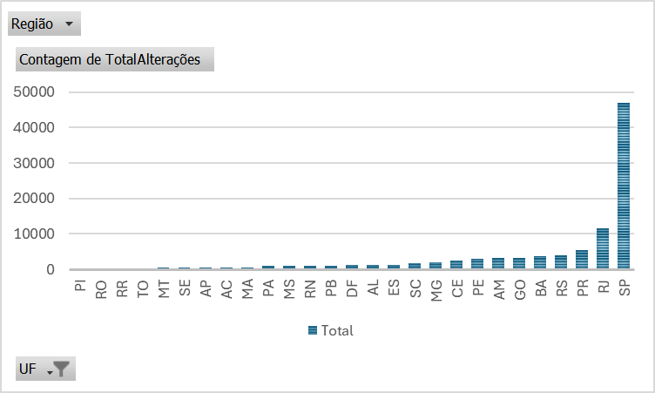
CO | 6351 | TO | 358
N | 5646 | MT | 404
Total Geral | 99352 | SE | 451
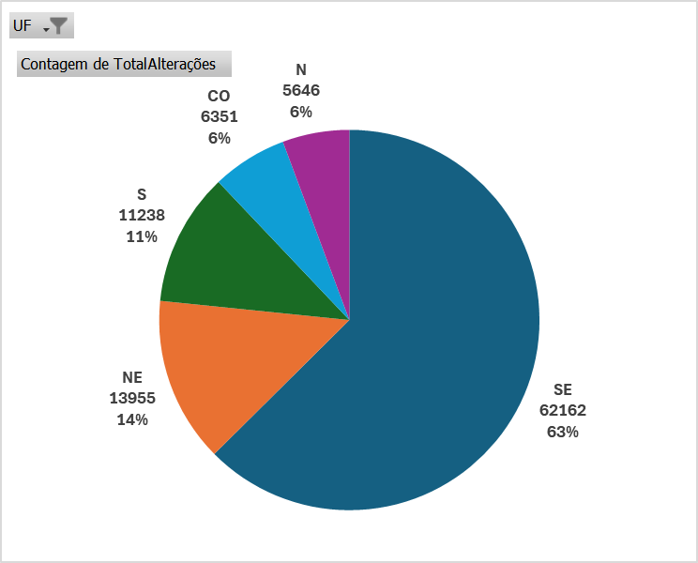
 |  | AP | 502
 |  | AC | 543
 |  | MA | 632
 |  | PA | 977
 |  | MS | 1017
 |  | RN | 1072
 |  | PB | 1096
 |  | DF | 1248
 |  | AL | 1301
 |  | ES | 1363
 |  | SC | 1794
 |  | MG | 2082
 |  | CE | 2548
 |  | PE | 3000
 |  | AM | 3119
 |  | GO | 3324
 |  | BA | 3642
 |  | RS | 3925
 |  | PR | 5519
 |  | RJ | 11656
 |  | SP | 47061
 |  | Total Geral | 99352

